填写示例
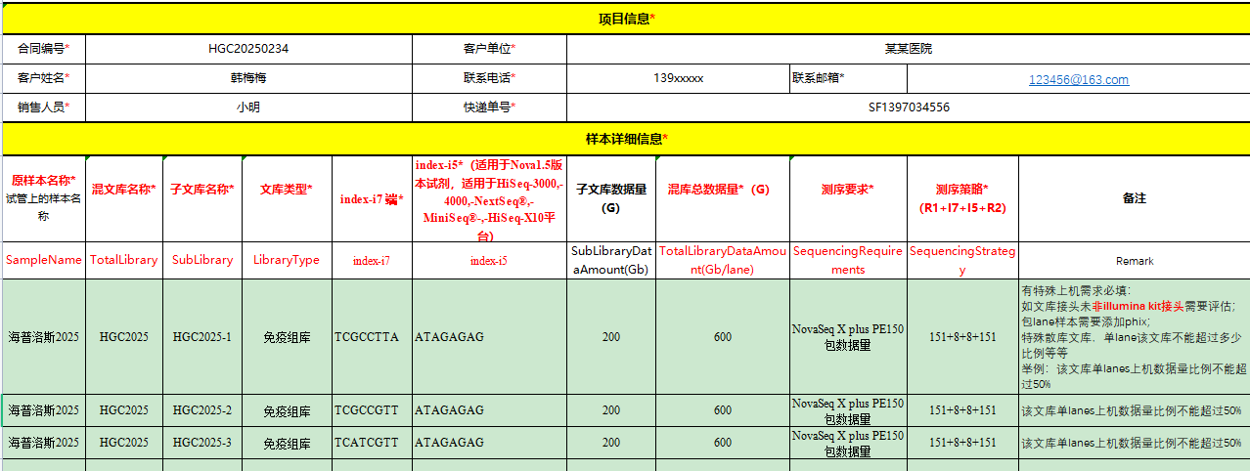
Index 1 (i7) Adapters:
5' CAAGCAGAAGACGGCATACGAGAT(TCGCCTTA)GTGACTGGAGTTCAGACGTGTGCTCTTCCGATCT--insert DNA 3'
Index 2 (i5) Adapters:
5' AATGATACGGCGACCACCGAGATCTACAC(TAGATCGC)ACACTCTTTCCCTACACGACGCTCTTCCGATCT--insert DNA 3'

 | Primer 5'-3' | Novaseq S4 v1.5（最终信息单上的序列）
i7 index： | TCGCCTTA | TCGCCTTA
i5 index： | TAGATCGC | GCGATCTA

信息单填写示例如下：

